미션 UI
1. 미션 UI |  |  |  |  |  |  |  | 미션 진행도
 |  | 미션 내용과 진행도
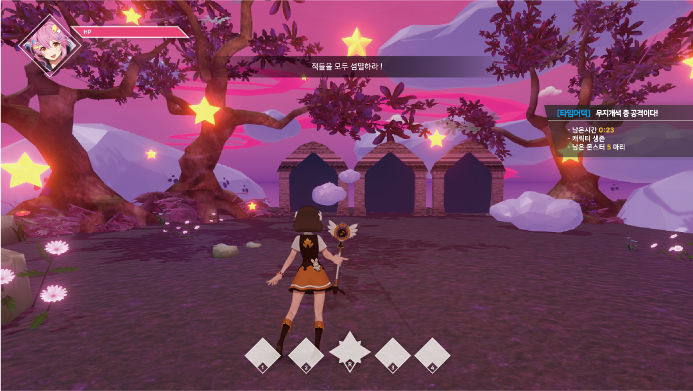
미션 상황 표시

 |  |  |  |  |  |  |  | - 현재 미션의 진행도를 표시하는 UI
 |  |  |  |  |  |  |  | - 유저에게 현재 진행도를 알려 끝을 예상하게 만드는 용도

프로토 이후
 |  |  |  |  |  |  |  | 표시가 필요한 정보
 |  |  |  |  |  |  |  | - 섬멸: 제한시간, 전체 몬스터 수, 처치된 몬스터 수
 |  |  |  |  |  |  |  | - 방어: 현재, 남은 웨이브 수, 남은 몬스터 수
 |  |  |  |  |  |  |  | - 생존: 남은 시간표시

 |  |  |  |  |  |  |  | 미션 상황

- |  |  |  |  |  |  |  | - 유저에게 미션의 시작, 진행, 완료를 알리는 UI
 |  |  |  |  |  |  |  | - 미션의 시작과 진행, 끝을 알려주어 행동을 유도하는 용도
 |  |  |  |  |  |  |  | - 가운데 출력하여 유저에게 확실히 알리고 페이드아웃으로 사라지게 함
 |  |  |  |  |  |  |  | - 지속해서 출력하지 않음

프로토 이후
 |  |  |  |  |  |  |  | 표시가 필요한 정보
 |  |  |  |  |  |  |  | - 섬멸: 미션 시작, 미션 완료
 |  |  |  |  |  |  |  | - 방어: 웨이브 시작, 현재 웨이브,웨이브 종료
 |  |  |  |  |  |  |  | - 생존: 생존 시작, 남은 시간[예 남은 시간 2분], 미션 완료

2. 미션, 보상 선택

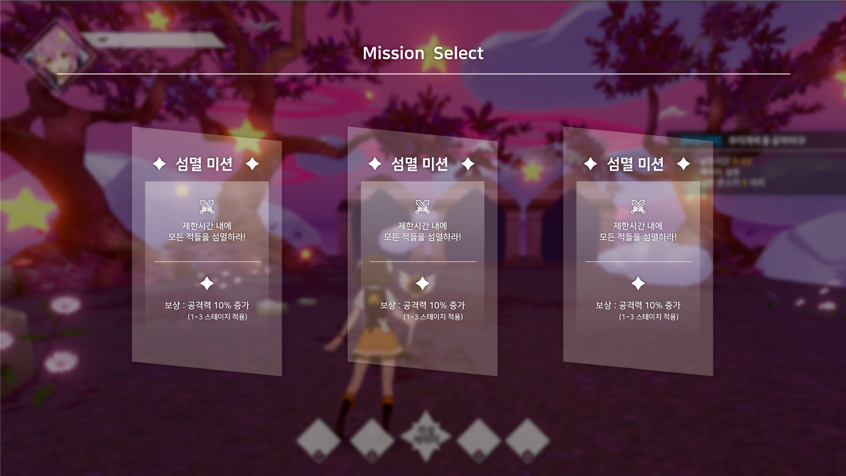
미션 선택
미션내용
보상
미션 이름

 |  |  |  |  |  |  |  | 미션 선택
 |  |  |  |  |  |  |  | - 다음 으로 진행할 미션을 선택하는 UI
 |  |  |  |  |  |  |  | - 보상과 미션 내용이 같이 나오며 매번 다르게 나옵니다.
 |  |  |  |  |  |  |  | - 미션을 랜덤으로 고른 다음, 보상도 랜덤으로 골라 합쳐서 표시

 |  |  |  |  |  |  |  | 표시가 필요한 정보
 |  |  |  |  |  |  |  | - 미션의 내용: 섬멸, 방어, 생존
 |  |  |  |  |  |  |  | - 보상의 내용: 버프, 변신게이지 등등

1
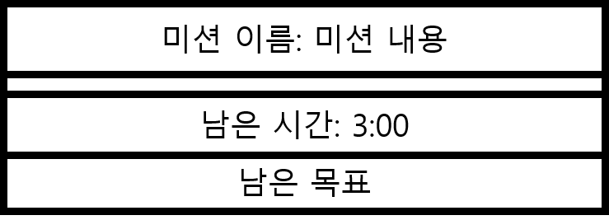
2
3. ui 구성
 |  |  |  |  |  | 용어 정리
 | - 미션 진행도 ui |  |  |  |  | 명칭 | 내용 | 비고
3
 |  |  |  |  |  | 텍스트 | 안의 내용을 프로그래밍으로 추가하는 내용
 |  |  |  |  |  | 이미지 | 텍스트의 내용변경이 없어 이미지에 넣을 내용
4

 | No | 명칭 | 내용 | 데이터형 | 비고
 | 1 | 진행 창 | 미션 진행도를 알리는 창 | 이미지
 | 2 | 미션 이름, 내용 | 미션의 이름과 내용을 표시 | 텍스트
 | 3 | 제한시간 | 미션에서 제한된 시간이 감소되는것을 표시 | 텍스트
 | 4 | 남은 목표 | 현재 미션의 목표 표시 | 텍스트

 | - 미션 상황 UI

미션 상황 내용
1

 | No | 명칭 | 내용 | 데이터형 | 비고
 | 1 | 상황 내용 | 미션을 시작, 끝, 진행도 를 표시해주는 내용 예시 섬멸 미션: 미션 시작, 남은 몬스터 N마리!, 미션 완료 | 텍스트 | 뒷배경 은 반투명으로

1
2
 | - 미션 보상 내용
미션 선택

 | No | 명칭 | 내용 | 데이터형 | 비고
 | 1 | 배경 창 | 반투명 검은 창을 뒤에 뛰워 미션 선택에 시선을 집중 | 이미지
 | 2 | 미션 선택창 | 미션을 선택창이라는 것을 알리는 창 | 이미지

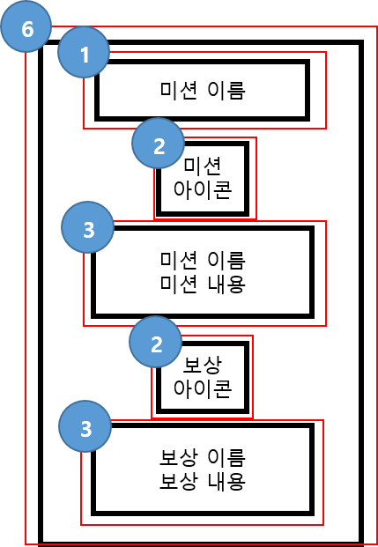
 | - 미션 선택 창

 | No | 명칭 | 내용 | 데이터형 | 비고
 | 1 | 미션 이름 | 현재 적용된 미션의 이름 | 이미지
 | 2 | 미션 아이콘 | 미션을 대표하는 아이콘 표시 | 이미지
 | 3 | 미션 이름, 내용 | 미션의 이름과 핵심 내용도 표시 | 텍스트
 | 4 | 보상 아이콘 | 보상 버프, 회복을 대표하는 아이콘 표시 | 이미지
 | 5 | 보상 이름, 내용 | 보상의 이름과 보상의 내용표시 | 텍스트
 | 6 | 미션 선택창 | 미션 선택창 레이아웃 | 이미지

